상품제안서
알로코리아 AWO2 PLUS 충전식 전동 와인오프너 | 상품코드: F32968

 |  |  |  |  |  |  | 02-412-0044 | www.easy1.co.kr
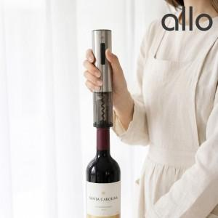

【상세/제작정보】

【인쇄/포장옵션】 | 레이저, 컬러필름인쇄 / 포장지포장

【공급단가】 | 수량 | 50~ | 100~ | 300~ | 500~ | 1,000~
*VAT별도 | 단가 | 17,450원 | 17,160원 | 16,720원 | 16,430원 | 15,990원

【상품 URL】 | https://dev.easy1.co.kr:443/src/goods_detail.php?gdno=32968

